Pagos
FECHA DE PAGO 10/11/23 - BCI
MONTO | 53,186,055

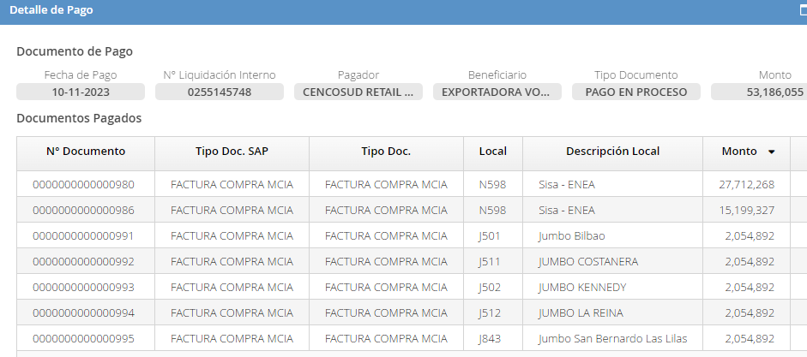

FECHA DE PAGO 17/11/23 - BCI
MONTO | 22,106,521

Confirming 2_05.10
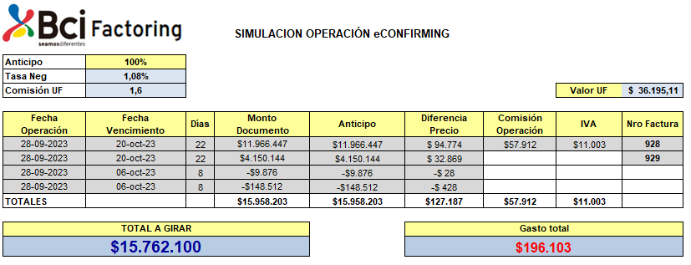
 |  |  | LIQUIDACIÓN DE CESIÓN DE DOCUMENTOS (E-FACTORING BCI)

Nombre Proveedor : | EXPORTADORA EL VOLCAN FOODS |  |  | Monto Anticipo : | 63,660,944 |  | Comisión + IVA : | 68,932 |  | Forma Pago : | CCT
Rut Proveedor : | 77.223.122-9 |  |  | Diferencia Precio : | 487,275 |  | Servicio Adm Depósito : | 0 |  | Banco : | BANCO DE CREDITO E INVERSIONES
Fecha Operación : | 05/10/2023 |  |  | Precio Compra : | 63,173,669 |  |  |  |  | Cuenta corriente : | 68084617
Número Operación : | 891,992 |  |  |  |  |  |  |  |  | Líquido a Pagar : | 63,104,737 |  |  |  |  |  |  |  |  |  | COM | 1.6
 |  |  |  |  |  |  |  |  |  |  |  |  |  |  |  |  |  |  |  |  | UF | 36,203.56
Nombre Pagador |  | Rut Pagador |  | Fecha Nómina | Número Grupo | Tipo Documento |  | Número Documento | Fecha Pago |  | Plazo | Monto Documento | Monto Anticipado | Tasa de Negocio | Diferencia de Precio | Precio de Compra |  |  |  | Costo Tasa 1,25% | Comision+Iva | Total
CENCOSUD RETAIL S A |  | 81201000-K |  | 05/10/2023 | 1,230,631,305 | DE |  | 934 | 20/10/2023 |  | 15 | -96,942 | -96,942 | 1,06 | -514 | -96,428 | 0.53% | -513.79 | -96,428 | -514
CENCOSUD RETAIL S A |  | 81201000-K |  | 05/10/2023 | 1,230,631,305 | DE |  | F 00000019244759 | 20/10/2023 |  | 15 | -4,796,013 | -4,796,013 | 1,06 | -25,419 | -4,770,594 | 0.53% | -25,418.87 | -4,770,594 | -25419
CENCOSUD RETAIL S A |  | 81201000-K |  | 05/10/2023 | 1,230,631,305 | DE |  | F 00000019245410 | 20/10/2023 |  | 15 | -1,918,405 | -1,918,405 | 1,06 | -10,168 | -1,908,237 | 0.53% | -10,167.55 | -1,908,237 | -10168
CENCOSUD RETAIL S A |  | 81201000-K |  | 05/10/2023 | 1,230,631,305 | DE |  | F 00000019245921 | 20/10/2023 |  | 15 | -3,836,811 | -3,836,811 | 1,06 | -20,335 | -3,816,476 | 0.53% | -20,335.10 | -3,816,476 | -20335
CENCOSUD RETAIL S A |  | 81201000-K |  | 05/10/2023 | 1,230,631,305 | DE |  | F 00000019249854 | 20/10/2023 |  | 15 | -47,961 | -47,961 | 1,06 | -254 | -47,707 | 0.53% | -254.19 | -47,707 | -254
CENCOSUD RETAIL S A |  | 81201000-K |  | 05/10/2023 | 1,230,631,305 | FC |  | 934 | 20/10/2023 |  | 15 | 31,940,485 | 31,940,485 | 1,06 | 169,285 | 31,771,200 | 0.53% | 169,284.57 | 31,771,200 | 169285
CENCOSUD RETAIL S A |  | 81201000-K |  | 05/10/2023 | 1,230,631,307 | DE |  | 941 | 30/10/2023 |  | 25 | -290,826 | -290,826 | 1,06 | -2,569 | -288,257 | 0.88% | -2,568.96 | -288,257 | -2569
CENCOSUD RETAIL S A |  | 81201000-K |  | 05/10/2023 | 1,230,631,307 | FC |  | 941 | 30/10/2023 |  | 25 | 40,200,313 | 40,200,313 | 1,06 | 355,103 | 39,845,210 | 0.88% | 355,102.76 | 39,845,210 | 355103
CENCOSUD RETAIL S A |  | 81201000-K |  | 05/10/2023 | 1,230,631,307 | FC |  | 943 | 30/10/2023 |  | 25 | 2,507,104 | 2,507,104 | 1,06 | 22,146 | 2,484,958 | 0.88% | 22,146.09 | 2,484,958 | 22146
 |  |  |  |  |  |  |  |  |  |  |  |  |  |  |  |  |  |  |  | 0
 |  |  |  |  |  |  |  |  |  |  |  |  |  |  |  |  |  |  |  | 0
TOTALES |  |  |  |  |  |  |  |  |  |  |  | 63,660,944 | 63,660,944 |  | 487,275 | 63,173,669 |  |  |  | 0
 |  |  |  |  |  |  |  |  |  |  |  |  |  |  |  |  |  |  |  | 0

TOTALES |  |  |  |  |  |  |  |  |  |  |  | 63,660,944 | 63,660,944 |  | 487,275 | 63,173,669 |  | 487,275 | 63,173,669 | 487,275 | 68,932 | 556,207 | 63,104,737 | pago ok 05-10-23

Esta liquidación se entenderá aprobada, si no es objetada dentro de los próximos 30 días corridos.- En caso de disconformidad rogamos formular sus observaciones a bcifactoring@bci.cl.

SIMULACIÓN 28/09/23

Nómina de pago 05.04.24
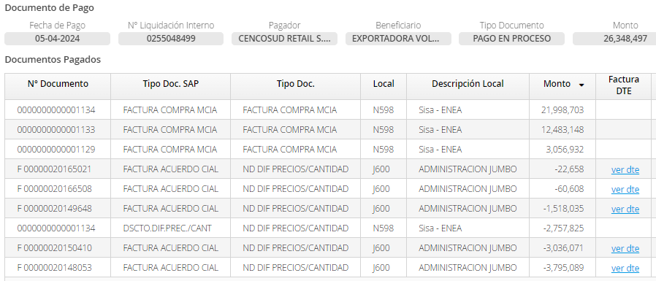
SITUACIÓN FINANCIERA T23.24 |  |  |  |  |  |  |  | $29,106,322 |  |  | -
EXPORTADORA VOLCAN FOODS |  |  |  |  |  |  |  | $2,757,825 | DSCTO EN DISPUTA
RESUMEN CENCOSUD |  |  |  |  |  | $36,313,796 | -$6,899,621 | $26,348,497 |  | 21
Especie | N° Doc. | Condición | Fecha Emisión | Cargo | B2B | MONTO $ | IVA $ | TOTAL $ EQUIV. | TOTAL $B2B | FECHA VENC | STATUS | FECHA VISUALIZACIÓN
Cerezas | 20148053 | Compra | 2024-01-14 | 10% | si | 1,285,200 | 244,188 | -1,529,388 | 2024-01-16 | 2024-02-04 | En Proceso
Cerezas | 20150410 | Compra | 2024-01-14 | 8% | si | 1,028,160 | 195,350 | -1,223,510 | 2024-01-16 | 2024-02-04 | En Proceso
Cerezas | 20149648 | Compra | 2024-01-14 | 4% | si | 514,080 | 97,675 | -611,755 | 2024-01-16 | 2024-02-04 | En Proceso
Arándanos | 20148053 | Compra | 2024-01-14 | 10% | si | 618,750 | 117,563 | -736,313 | 2024-01-16 | 2024-02-04 | En Proceso
Arándanos | 20150410 | Compra | 2024-01-14 | 8% | si | 495,000 | 94,050 | -589,050 | 2024-01-16 | 2024-02-04 | En Proceso
Arándanos | 20149648 | Compra | 2024-01-14 | 4% | si | 247,500 | 47,025 | -294,525 | 2024-01-16 | 2024-02-04 | En Proceso
Cerezas | 20148053 | Compra | 2024-01-14 | 10% | si | 1,285,200 | 244,188 | -1,529,388 | 2024-01-16 | 2024-02-04 | En Proceso
Cerezas | 20150410 | Compra | 2024-01-14 | 8% | si | 1,028,160 | 195,350 | -1,223,510 | 2024-01-16 | 2024-02-04 | En Proceso
Cerezas | 20149648 | Compra | 2024-01-14 | 4% | si | 514,080 | 97,675 | -611,755 | 2024-01-16 | 2024-02-04 | En Proceso
Arándanos | 20165021 | Compra | 2024-02-03 | 0.10% | si | 19,040 | 3,618 | -22,658 | 2024-02-12 | 2024-03-04 | En Proceso
Arándanos | 20166508 | Compra | 2024-02-03 | 0.10% | si | 50,931 | 9,677 | -60,608 | 2024-02-12 | 2024-03-04 | En Proceso
Esparragos | 1129 | Venta | 2024-03-07 |  | si | 2,568,850 | 488,082 | 3,056,932 | 2024-03-11 | 2024-03-28 | En Proceso
Esparragos | 1133 | Venta | 2024-03-11 |  | si | 10,490,040 | 1,993,108 | 12,483,148 | 2024-03-18 | 2024-04-01 | En Proceso
Esparragos | 1134 | Venta | 2024-03-14 |  | si | 18,486,305 | 3,512,398 | 21,998,703 | 2024-03-18 | 2024-04-04 | En Proceso
Esparragos | NO APLICA | DCTO DIF PRECIO/CANT F.1134 |  |  | si | -2,317,500 | -440,325 | -2,757,825 |  | 0 | En Proceso | DISPUTA

Generaro los casos por la disputa al descuento mal imputado a la F.1134

Confirming 10_10-01
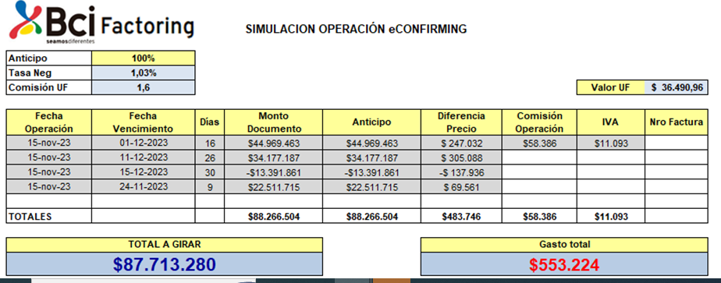
 |  |  | LIQUIDACIÓN DE CESIÓN DE DOCUMENTOS (E-FACTORING BCI)

Nombre Proveedor : | EXPORTADORA EL VOLCAN FOODS |  |  | Monto Anticipo : | 35,344,928 |  | Comisión + IVA : | 70,178 |  | Forma Pago : | CCT
Rut Proveedor : | 77.223.122-9 |  |  | Diferencia Precio : | 226,890 |  | Servicio Adm Depósito : | 0 |  | Banco : | BANCO DE CREDITO E INVERSIONES
Fecha Operación : | 10/01/2024 |  |  | Precio Compra : | 35,118,038 |  |  |  |  | Cuenta corriente : | 68084617
Número Operación : | 914,984 |  |  |  |  |  |  |  |  | Líquido a Pagar : | 35,047,860 |  |  |  |  |  |  |  |  |  | COM | 1.6
 |  |  |  |  |  |  |  |  |  |  |  |  |  |  |  |  |  |  |  |  | UF | 36,857.98
Nombre Pagador |  | Rut Pagador |  | Fecha Nómina | Número Grupo | Tipo Documento |  | Número Documento | Fecha Pago |  | Plazo | Monto Documento | Monto Anticipado | Tasa de Negocio | Diferencia de Precio | Precio de Compra |  |  |  | Costo Tasa 1,25% | Comision+Iva | Total
CENCOSUD RETAIL S A |  | 81201000-K |  | 10/01/2024 | 1,240,023,229 | DE |  | F 00000020144020 | 26/01/2024 |  | 16 | -2,265,701 | -2,265,701 | 0,94 | -11,359 | -2,254,342 | 0.50% | -11,358.71 | -2,254,342 | -11359
CENCOSUD RETAIL S A |  | 81201000-K |  | 10/01/2024 | 1,240,023,229 | DE |  | F 00000020144373 | 26/01/2024 |  | 16 | -906,280 | -906,280 | 0,94 | -4,543 | -901,737 | 0.50% | -4,543.48 | -901,737 | -4543
CENCOSUD RETAIL S A |  | 81201000-K |  | 10/01/2024 | 1,240,023,229 | DE |  | F 00000020144795 | 26/01/2024 |  | 16 | -1,812,560 | -1,812,560 | 0,94 | -9,087 | -1,803,473 | 0.50% | -9,086.97 | -1,803,473 | -9087
CENCOSUD RETAIL S A |  | 81201000-K |  | 10/01/2024 | 1,240,023,229 | DE |  | F 00000020145393 | 26/01/2024 |  | 16 | -2,265,701 | -2,265,701 | 0,94 | -11,359 | -2,254,342 | 0.50% | -11,358.71 | -2,254,342 | -11359
CENCOSUD RETAIL S A |  | 81201000-K |  | 10/01/2024 | 1,240,023,229 | DE |  | F 00000020146377 | 26/01/2024 |  | 16 | -1,812,560 | -1,812,560 | 0,94 | -9,087 | -1,803,473 | 0.50% | -9,086.97 | -1,803,473 | -9087
CENCOSUD RETAIL S A |  | 81201000-K |  | 10/01/2024 | 1,240,023,229 | DE |  | F 00000020146632 | 26/01/2024 |  | 16 | -906,280 | -906,280 | 0,94 | -4,543 | -901,737 | 0.50% | -4,543.48 | -901,737 | -4543
CENCOSUD RETAIL S A |  | 81201000-K |  | 10/01/2024 | 1,240,023,229 | FC |  | 1103 | 26/01/2024 |  | 16 | 15,293,880 | 15,293,880 | 0,94 | 76,673 | 15,217,207 | 0.50% | 76,673.32 | 15,217,207 | 76673
CENCOSUD RETAIL S A |  | 81201000-K |  | 10/01/2024 | 1,240,023,229 | FC |  | 1105 | 26/01/2024 |  | 16 | 7,363,125 | 7,363,125 | 0,94 | 36,914 | 7,326,211 | 0.50% | 36,913.80 | 7,326,211 | 36914
CENCOSUD RETAIL S A |  | 81201000-K |  | 10/01/2024 | 1,240,023,230 | FC |  | 1109 | 02/02/2024 |  | 23 | 15,293,880 | 15,293,880 | 0,94 | 110,218 | 15,183,662 | 0.72% | 110,217.90 | 15,183,662 | 110218
CENCOSUD RETAIL S A |  | 81201000-K |  | 10/01/2024 | 1,240,023,230 | FC |  | 1110 | 02/02/2024 |  | 23 | 7,363,125 | 7,363,125 | 0,94 | 53,064 | 7,310,061 | 0.72% | 53,063.59 | 7,310,061 | 53064
 |  |  |  |  |  |  |  |  |  |  |  |  |  |  |  |  |  |  |  | 0
 |  |  |  |  |  |  |  |  |  |  |  |  |  |  |  |  |  |  |  | 0
TOTALES |  |  |  |  |  |  |  |  |  |  |  | 35,344,928 | 35,344,928 |  | 226,890 | 35,118,038 |  |  |  | 0
 |  |  |  |  |  |  |  |  |  |  |  |  |  |  |  |  |  |  |  | 0

TOTALES |  |  |  |  |  |  |  |  |  |  |  | 35,344,928 | 35,344,928 |  | 226,890 | 35,118,037 |  | 226,890 | 35,118,038 | 226,890 | 70,178 | 297,068 | 35,047,860 | pago ok 10-01-234

Esta liquidación se entenderá aprobada, si no es objetada dentro de los próximos 30 días corridos.- En caso de disconformidad rogamos formular sus observaciones a bcifactoring@bci.cl.

SIMULACIÓN 15/11/23

Confirming 4_18.10
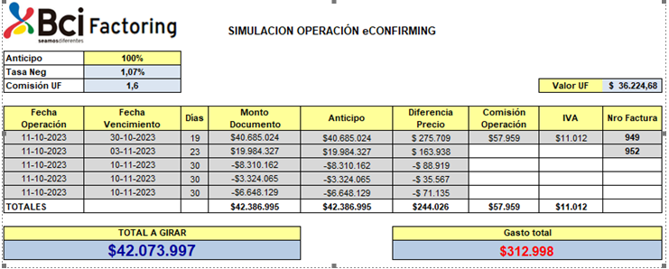
 |  |  | LIQUIDACIÓN DE CESIÓN DE DOCUMENTOS (E-FACTORING BCI)

Nombre Proveedor : | EXPORTADORA EL VOLCAN FOODS |  |  | Monto Anticipo : | 90,438,524 |  | Comisión + IVA : | 69,081 |  | Forma Pago : | CCT
Rut Proveedor : | 77.223.122-9 |  |  | Diferencia Precio : | 681,101 |  | Servicio Adm Depósito : | 0 |  | Banco : | BANCO DE CREDITO E INVERSIONES
Fecha Operación : | 18/10/2023 |  |  | Precio Compra : | 89,757,423 |  |  |  |  | Cuenta corriente : | 68084617
Número Operación : | 894,702 |  |  |  |  |  |  |  |  | Líquido a Pagar : | 89,688,342 |  |  |  |  |  |  |  |  |  | COM | 1.6
 |  |  |  |  |  |  |  |  |  |  |  |  |  |  |  |  |  |  |  |  | UF | 36,281.78
Nombre Pagador |  | Rut Pagador |  | Fecha Nómina | Número Grupo | Tipo Documento |  | Número Documento | Fecha Pago |  | Plazo | Monto Documento | Monto Anticipado | Tasa de Negocio | Diferencia de Precio | Precio de Compra |  |  |  | Costo Tasa 1,25% | Comision+Iva | Total
CENCOSUD RETAIL S A |  | 81201000-K |  | 18/10/2023 | 1,230,659,864 | DE |  | F 00000019257145 | 03/11/2023 |  | 16 | -5,017,811 | -5,017,811 | 1,05 | -28,100 | -4,989,711 | 0.56% | -28,099.74 | -4,989,711 | -28100
CENCOSUD RETAIL S A |  | 81201000-K |  | 18/10/2023 | 1,230,659,864 | DE |  | F 00000019257865 | 03/11/2023 |  | 16 | -2,007,124 | -2,007,124 | 1,05 | -11,240 | -1,995,884 | 0.56% | -11,239.89 | -1,995,884 | -11240
CENCOSUD RETAIL S A |  | 81201000-K |  | 18/10/2023 | 1,230,659,864 | DE |  | F 00000019258349 | 03/11/2023 |  | 16 | -4,014,250 | -4,014,250 | 1,05 | -22,480 | -3,991,770 | 0.56% | -22,479.80 | -3,991,770 | -22480
CENCOSUD RETAIL S A |  | 81201000-K |  | 18/10/2023 | 1,230,659,864 | FC |  | 973 | 03/11/2023 |  | 16 | 30,193,784 | 30,193,784 | 1,05 | 169,085 | 30,024,699 | 0.56% | 169,085.19 | 30,024,699 | 169085
CENCOSUD RETAIL S A |  | 81201000-K |  | 18/10/2023 | 1,230,659,865 | FC |  | 976 | 10/11/2023 |  | 23 | 46,744,652 | 46,744,652 | 1,05 | 376,294 | 46,368,358 | 0.81% | 376,294.45 | 46,368,358 | 376294
CENCOSUD RETAIL S A |  | 81201000-K |  | 18/10/2023 | 1,230,659,865 | FC |  | 977 | 10/11/2023 |  | 23 | 24,539,273 | 24,539,273 | 1,05 | 197,541 | 24,341,732 | 0.81% | 197,541.15 | 24,341,732 | 197541
 |  |  |  |  |  |  |  |  |  |  |  |  |  |  |  |  |  | - | 0 | 0
 |  |  |  |  |  |  |  |  |  |  |  |  |  |  |  |  |  | - | 0 | 0
 |  |  |  |  |  |  |  |  |  |  |  |  |  |  |  |  |  | - | 0 | 0
 |  |  |  |  |  |  |  |  |  |  |  |  |  |  |  |  |  |  |  | 0
 |  |  |  |  |  |  |  |  |  |  |  |  |  |  |  |  |  |  |  | 0
TOTALES |  |  |  |  |  |  |  |  |  |  |  | 90,438,524 | 90,438,524 |  | 681,101 | 89,757,423 |  |  |  | 0
 |  |  |  |  |  |  |  |  |  |  |  |  |  |  |  |  |  |  |  | 0

TOTALES |  |  |  |  |  |  |  |  |  |  |  | 90,438,524 | 90,438,524 |  | 681,101 | 89,757,424 |  | 681,101 | 89,757,423 | 681,101 | 69,081 | 750,182 | 89,688,342 | pago ok 18-10-23

Esta liquidación se entenderá aprobada, si no es objetada dentro de los próximos 30 días corridos.- En caso de disconformidad rogamos formular sus observaciones a bcifactoring@bci.cl.

SIMULACIÓN 11/10/23

